Update History
Detail Design |  | Project | ASOFT - ERP.NET | ID Screen | CRMF2082 | Created By | Thị Phượng | Updated By | Tấn Đạt
 |  | Module | ASOFT-CRM | Name Screen | Xem chi tiết yêu cầu | Created Date | 2017-03-27 | Updated Date | 26/01/2018

No | Ver. | Updated Date | Updated By | Contents
1 | 1.0 | Thị Phượng | 2017-03-27 | Tạo tài liệu mới
2 | 2.0 | Thị Phượng | 2017-05-22 | Chỉnh sửa câu load thông tin chung và thông tin hệ thống
3 | 3.0 | Thị Phượng | 2017-05-24 | chỉnh sửa layout, bổ sung câu update trạng thái
4 | 4.0 | Thị Phượng | 2017-09-05 | Bổ sung chỉnh sửa câu load dữ liệu theo thứ tự ngày tạo giảm dần
5 | 5.0 | Tấn Đạt | 26/01/2018 | - STT yêu cầu là: 4 (bên file Tasklist) - Bổ sung các trường: Loại yêu cầu, Deadline mong muốn, Deadline thực tế hoàn thành, Số giờ cho phép, Số giờ thực tế, tab Liên hệ
6 | 6.0 | Tấn Đạt | 2018-02-02 | - STT yêu cầu là: 2 (bên file Tasklist) - Bổ sung tab Liên hệ
7 | 7.0 | Tấn Đạt |  | - STT yêu cầu là: 1 (bên file Tasklist) - Bổ sung trường Dự án
8 | 8.0
9 | 9.0
10 | 10.0
=> Xử lý cho version 5.0
=> Customizeindex = [Khách hàng asoft]: liên hệ Phượng
1 | 11.0
2 | 12.0
3 | 13.0
4 | 14.0
5 | 15.0
6 | 16.0
7 | 17.0
8 | 18.0
9 | 19.0
10 | 20.0
1 | 21.0
2 | 22.0
3 | 23.0
4 | 24.0
5 | 25.0
6 | 26.0
7 | 27.0
8 | 28.0
9 | 29.0
10 | 30.0

Layout Screen
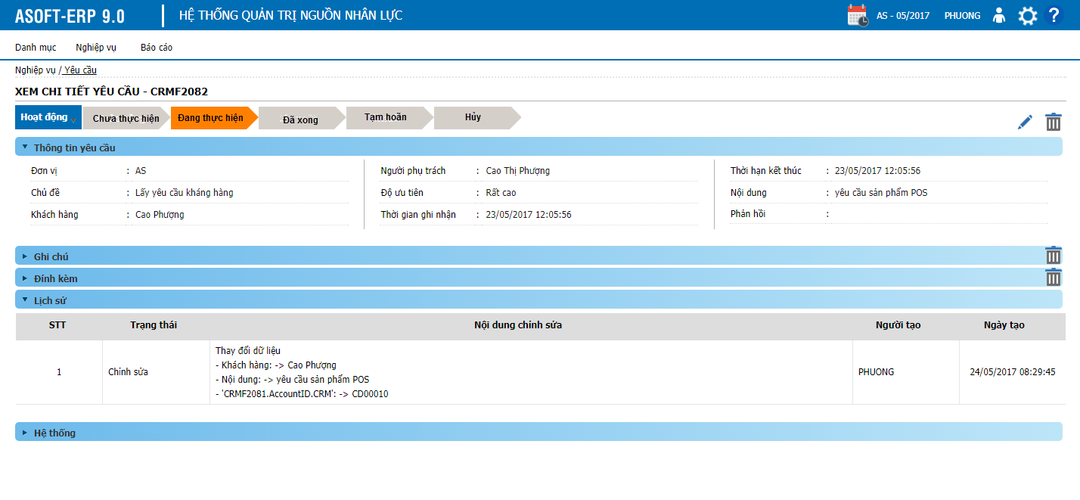
Detail Design | Project | ASOFT - ERP.NET | ID Screen | CRMF2082 | Created By | Thị Phượng | Updated By | Tấn Đạt
 | Module | ASOFT-CRM | Name Screen | Xem chi tiết yêu cầu | Created Date | 2017-03-27 | Updated Date | 26/01/2018

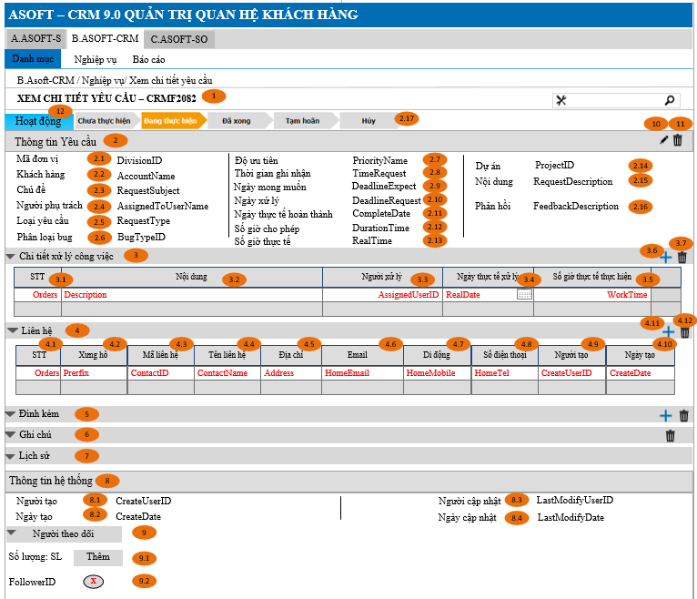
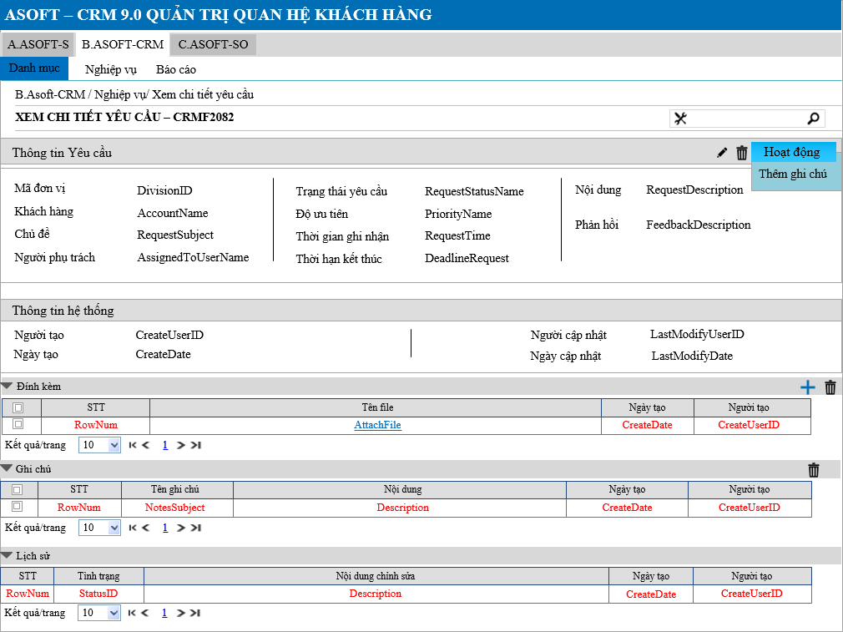
Layout |  |  |  |  |  |  | Overview
 |  |  |  |  |  |  | Sử dụng màn hình này để: Cho phép người dùng Xem chi tiết yêu cầu

 |  |  |  |  |  |  | Flow Screen
 |  |  |  |  |  |  | Login -> Menu [B.ASOFT-CRM] -> Nghiệp vụ -> Yêu cầu -> Link lưới -> Xem chi tiết yêu cầu - CRMF2082

Item Screen
Detail Design |  |  |  |  | Project | ASOFT - ERP.NET | ID Screen |  | CRMF2082 |  |  | Created By | Thị Phượng | Updated By | Tấn Đạt
 |  |  |  |  | Module | ASOFT-CRM | ID Name |  | Xem chi tiết yêu cầu |  |  | Created Date | 2017-03-27 | Updated Date | 26/01/2018

No. | Customizeindex | Ver | Order | Caption | Control Name | Field Name | Classification | Data Type | Length | Width | I/O | Display Format | Input Mask | Default Value | Note
1 |  | Ver 1.0 | 1 | Xem chi tiết yêu cầu - CRMF2082
2 |  | Ver 1.0 | 2 | Thông tin yêu cầu | TabCommon |  | Label
3 |  | Ver 1.0 | 2.1 | Đơn vị | DivisionID | DivisionID | Textbox | Text |  |  | O |  |  |  | Thực thi @SQL007 trả về 1 thì ẩn control này, ngược lại thì hiển thị nó lên
4 |  | Ver 1.0 | 2.2 | Khách hàng | AccoutName | AccoutName | Textbox | Text |  |  | O
5 |  | Ver 1.0 | 2.3 | Chủ đề yêu cầu | RequestSubject | RequestSubject | Textbox | Text |  |  | O
6 |  | Ver 1.0 | 2.4 | Người phụ trách | AssignedToUserName | AssignedToUserName | Textbox | Text |  |  | O
8 | 92 | Ver 5.0 | 2.5 | Loại yêu cầu | RequestTypeName | RequestTypeName | Textbox | Text |  |  | O
9 | 92 | Ver 5.0 | 2.6 | Phân loại bug | BugTypeName | BugTypeName | Textbox | Text |  |  | O
9 |  | Ver 1.0 | 2.7 | Độ ưu tiên | PriorityName | PriorityName | Textbox | Text |  |  | O
11 |  | Ver 1.0 | 2.8 | Thời gian ghi nhận | TimeRequest | TimeRequest | Textbox | Text |  |  | O
12 | 92 | Ver 5.0 | 2.9 | Ngày mong muốn | DeadlineExpect | DeadlineExpect | DateTimePicker | DateTime |  |  | O
13 |  | Ver 1.0 | 2.10 | Ngày xử lý | DeadlineRequest | DeadlineRequest | DateTimePicker | DateTime |  |  | O
14 | 92 | Ver 5.0 | 2.11 | Ngày thực tế hoàn thành | CompleteDate | CompleteDate | DateTimePicker | DateTime |  |  | O
15 | 92 | Ver 5.0 | 2.12 | Số giờ cho phép | DurationTime | DurationTime | Textbox | Number |  |  | O
16 | 92 | Ver 5.0 | 2.13 | Số giờ thực tế | RealTime | RealTime | Textbox | Number |  |  | O
17 |  | Ver 1.0 | 2.15 | Nội dung | RequestDescription | RequestDescription | Textbox | Text |  |  | O
18 |  | Ver 1.0 | 2.16 | Phản hồi | FeedbackDescription | FeedbackDescription | Textbox | Text |  |  | O
=> Xử lý cho version 5.0
- Đồng nhất: tên của trường TimeRequest so với màn hình hình cập nhật [thơi gian ghi nhân]=> màn hình cập nhật không có ----Done
- Sửa [Deadline] -> [Ngày]----Done
- [Loại yêu cầu] và [Phân loại bug]: hiển thị là tên không hiển thị ID---Done
=> Customizeindex = [Khách hàng asoft]: liên hệ Phượng-----Done
7 |  | Ver 1.0 | 2.17 | Trạng thái yêu cầu | RequestStatusName | RequestStatusName | Textbox | Text |  |  | O
19 |  | Ver 1.0 | 5 | Đính kém |  |  | TabControl |  |  |  |  |  |  | 0
20 |  | Ver 1.0 | 5.1 | Sel | Sel |  | DataGrid | Boolean |  |  | O
21 |  | Ver 1.0 | 5.2 | STT | RowNum | RowNum | DataGrid | Text |  |  | O
22 |  | Ver 1.0 | 5.3 | Tên file | AttachFile | AttachFile | DataGrid | Text |  |  | O
23 |  | Ver 1.0 | 5.4 | Ngày tạo | CreateDate | CreateDate | DataGrid | DateTime |  |  | O | DD/MM/YYYY
24 |  | Ver 1.0 | 5.5 | Người tạo | CreateUserID | CreateUserID | DataGrid | Text |  |  | O
25 |  | Ver 1.0 | 5.6 | Chọn | btnChooseAtt |  | Button
26 |  | Ver 1.0 | 5.7 | Xóa | btnDeleteAtt |  | Button
27 |  | Ver 1.0 | 6 | Ghi chú |  |  | TabControl |  |  |  |  |  |  | 0
28 |  | Ver 1.0 | 6.1 | Sel | Sel |  | DataGrid | Boolean |  |  | O
29 |  | Ver 1.0 | 6.2 | STT | RowNum | RowNum | DataGrid | Text |  |  | O
30 |  | Ver 1.0 | 6.3 | Chủ đề | NotesSubject | NotesSubject | DataGrid | Text |  |  | O
31 |  | Ver 1.0 | 6.4 | Nội dung | Description | Description | DataGrid | Text |  |  | O
32 |  | Ver 1.0 | 6.5 | Ngày tạo | CreateDate | CreateDate | DataGrid | DateTime |  |  | O | DD/MM/YYYY
33 |  | Ver 1.0 | 6.6 | Người tạo | CreateUserID | CreateUserID | DataGrid | Text |  |  | O
34 |  | Ver 1.0 | 6.7 | Xóa | btnDeleteNotes |  | Button
35 |  | Ver 1.0 | 7 | Tab Lịch sử
36 |  | Ver 1.0 | 7.1 | RowNum | RowNum | RowNum | DataGrid | Text
37 |  | Ver 1.0 | 7.2 | Tình trạng | StatusID | Status | DataGrid | Text
38 |  | Ver 1.0 | 7.3 | Nội dung | Description | Description | DataGrid | Text
39 |  | Ver 1.0 | 7.4 | Ngày tạo | CreateDate | CreateDate | DataGrid | DateTime |  |  | O | DD/MM/YYYY
40 |  | Ver 1.0 | 7.5 | Người tạo | CreateUserID | CreateUserID | DataGrid | DateTime |  |  | O | DD/MM/YYYY
41 |  | Ver 1.0 | 8 | Tab thông tin hệ thống
42 |  | Ver 1.0 | 8.1 | Người tạo | CreateUserName | CreateUserName | Textbox | Text |  |  | O
43 |  | Ver 1.0 | 8.2 | Ngày tạo | CreateDate | CreateDate | Textbox | DateTime |  |  | O | DD/MM/YYYY
44 |  | Ver 1.0 | 8.3 | Người sửa | LatModifyName | LatModifyName | Textbox | Text |  |  | O
45 |  | Ver 1.0 | 8.4 | Ngày sửa | LatModifyDate | LatModifyDate | Textbox | DateTime |  |  | O | DD/MM/YYYY
46 |  | Ver 1.0 | 10 | Sửa | BtnEdit |  | Button
47 |  | Ver 1.0 | 11 | Xóa | BtnDelete |  | Button
48 |  | Ver 1.0 | 12 | Hoạt động | BtnActive |  | Button
49 |  | Ver 1.0 | 12.1 | Thêm ghi chú | LinkAddNotes |  | Button
50 | 92 | Ver 5.0 | 3 | Tab Chi tiết xử lý công việc
51 | 92 | Ver 5.0 | 3.1 | STT | Orders | Orders | Textbox | Number |  |  | O
52 | 92 | Ver 5.0 | 3.2 | Nội dung | Description | Description | Textbox | Text |  |  | O
53 | 92 | Ver 5.0 | 3.3 | Người xử lý | AssignedUserID | AssignedUserID | Textbox | Text |  |  | O
54 | 92 | Ver 5.0 | 3.4 | Ngày thực tế xử lý | RealDate | RealDate | DateTimePicker | DateTime |  |  | O
55 | 92 | Ver 5.0 | 3.5 | Số giờ thực tế thực hiện | WorlTime | WorlTime | Textbox | Number |  |  | O
56 | 92 | Ver 5.0 | 3.6 | Chọn | btnChooseWork |  | Button
57 | 92 | Ver 5.0 | 3.7 | Xoá | btnDeleteWork |  | Button
58 | 92 | Ver 5.0 | 9 | Tab Người theo dõi
59 | 92 | Ver 5.0 | 9.1 | Thêm | btnAddFollow | btnAddFollow |  |  |  |  |  |  |  |  | Xử lý theo dõi như xử lý theo tài liệu dùng chung
60 | 92 | Ver 5.0 | 9.2 | X | btnDeleteFollow | btnDeleteFollow
61 | 92 | Ver 6.0 | 4 | Tab Liên hệ
62 | 92 | Ver 6.0 | 4.1 | STT | Orders | Orders | Textbox | Number |  |  | O
63 | 92 | Ver 6.0 | 4.2 | Xưng hô | Prefix | Prefix | Textbox | Text |  |  | O
64 | 92 | Ver 6.0 | 4.3 | Mã liên hệ | ContactID | ContactID | Textbox | Text |  |  | O
65 | 92 | Ver 6.0 | 4.4 | Tên liên hệ | ContactName | ContactName | Textbox | Text |  |  | O
66 | 92 | Ver 6.0 | 4.5 | Địa chỉ | Address | Address | Textbox | Text |  |  | O
67 | 92 | Ver 6.0 | 4.6 | Email | HomeEmail | HomeEmail | Textbox | Text |  |  | O
68 | 92 | Ver 6.0 | 4.7 | Số di động | HomeMobile | HomeMobile | Textbox | Text |  |  | O
69 | 92 | Ver 6.0 | 4.8 | Điện thoại | HomeTel | HomeTel | Textbox | Text |  |  | O
70 | 92 | Ver 6.0 | 4.9 | Người tạo | CreateUserID | CreateUserID | Textbox | Text |  |  | O
71 | 92 | Ver 6.0 | 4.10 | Ngày tạo | CreateDate | CreateDate | Textbox | DateTime |  |  | O | DD/MM/YYYY
72 | 92 | Ver 6.0 | 4.11 |  | btnChooseContact |  | Button
73 | 92 | Ver 6.0 | 4.12 |  | btnDeleteContact |  | Button
10 | 92 | Ver 7.0 | 2.14 | Dự án | ProjectID | ProjectID | Textbox | Text |  |  | O

Data Definition
Detail Design |  |  | Project | ASOFT - ERP.NET | ID Screen | CRMF2082 | Created By | Thị Phượng | Updated By | Tấn Đạt
 |  |  | Module | ASOFT-CRM | ID Name | Xem chi tiết yêu cầu | Created Date | 2017-03-27 | Updated Date | 26/01/2018

No. | Customizeindex | Ver | Data Type Name | Member Name | Data Type | Description |  |  |  | Note
1 |  | Ver 1.0 | @DivisionID |  | Text | Click btnEditMaster: Truyền tham số @DivisionID và @LeadTypeID để gọi đến form CRMF1021 (Cập nhật phân loại đầu mối) (@DivisionID và @LeadTypeID: là ID của record được chọn) |  |  |  | Click btnEditMaster
2 |  | Ver 1.0 | @RequestID |  | Text
3 |  | Ver 1.0 | @DivisionID |  | Text | Click btnDeleteMaster: Truyền tham số @DivisionID và @LeadTypeID để gọi đến form CRMF1020 (Danh sách phân loại đầu mối) (@DivisionID và @LeadTypeID: là ID của record được chọn) |  |  |  | Click btnDeleteMaster
4 |  | Ver 1.0 | @RequestID |  | Text
5 |  | Ver 1.0 | @DivisionID |  | Object | Truyền tham số DivisionID truyền tới màn hình CRMF9003 -Cập nhật ghi chú |  |  |  | Click btn LinkAddNotes
6 | 92 | Ver 5.0 | @DivisionID |  | Text | Click btnChooseWork: Truyền tham số @DivisionID để gọi đến màn hình CRMF2083(Thêm Xử lý công việc) |  |  |  | Click btnChooseWork
 | 92 | Ver 5.0 | @DivisionID |  | Text | ClickAddFollow: Truyền tham số @DivisionID để gọi đến màn hình CMNF9003(Chọn nhân viên) |  |  |  | Xử lý theo tài liệu dùng chung
7 | 92 | Ver 6.0 | @DivisionID |  | Text | Click btnChooseContact: Truyền tham số @DivisionID để gọi đến màn hình CRMF9002(Chọn liên hệ) |  |  |  | Click btnChooseContact. Cho phép chọn nhiều liên hệ

=> Xử lý cho version 5.0
- Màn hình CRMF2083: là màn hình nào?-----Done
- Chức năng xử lý: thêm công việc gọi như thế nao?-----Done
- Chức năng xử lý: thêm liên hệ gọi như thế nao?-----Done(Đã chuyển sáng Ver 6.0)
- Chức năng xử lý: thêm người theo dõi gọi như thế nao?-----Done
=> Customizeindex = [Khách hàng asoft]: liên hệ Phượng----Done

Data Input
Detail Design |  |  |  |  | Project | ASOFT - ERP.NET |  | ID Screen | CRMF2082 | Created By | Thị Phượng | Updated By | Tấn Đạt
 |  |  |  |  | Module | ASOFT-CRM |  | ID Name | Xem chi tiết yêu cầu | Created Date | 2017-03-27 | Updated Date | 26/01/2018

=> Xử lý cho version 5.0
- Chưa xử lý load dữ liệu?
- Store CRMP20801 load thêm điều kiện search [Loại yêu cầu] và [Phân loại bug]-----Done
- Chưa xử lý load/insert/delete dữ liệu tab [chi tiết công việc]------Done(Insert xem bên tài liệu phân tích màn hình CRMF2083)
- Chưa xử lý load/insert/delete dữ liệu tab [Liên hệ]----Done(Insert xem bên tài liệu phân tích màn hình CRMF9002)
- Chưa xử lý load dữ liệu tab [Người theo dõi]----Done
- Nếu xóa nhiều [công việc] hoặc xóa nhiều [liên hệ] thì làm sao?----Done
=> Customizeindex = [Khách hàng asoft]: liên hệ Phượng
No. | Customizeindex | Version | Control | SQL Action | SQL Type | ID | SQL Script |  |  |  | Para Name | Para Value | Raise Control | Event | Note
1 |  | Ver 2.0 | Thông tin chung và Thông tin hệ thống | Select | SQL Script | @SQL001 | Select M.APK, M.DivisionID, M.RequestID, M.RequestSubject, M.RelatedToTypeID , M.PriorityID, C02.Description as PriorityName , M.RequestStatus, C01.Description as RequestStatusName , M.TimeRequest, M.DeadlineRequest, M.AssignedToUserID, A.FullName as AssignedToUserName , M.RequestDescription, M.FeedbackDescription , stuff(isnull((Select ', ' + B.AccountID From CRMT10101 B WITH (NOLOCK) Left join CRMT20801_CRMT10101_REL D WITH (NOLOCK) ON D.AccountID = B.APK where D.RequestID = M.RequestID Group by B.AccountID FOR XML PATH (''), TYPE).value('.','NVARCHAR(max)'), ''), 1, 2, '') as APKAccountID , stuff(isnull((Select ', ' + B.AccountName From CRMT10101 B WITH (NOLOCK) Left join CRMT20801_CRMT10101_REL D WITH (NOLOCK) ON D.AccountID = B.APK where D.RequestID = M.RequestID Group by B.AccountID, B.AccountName FOR XML PATH (''), TYPE).value('.','NVARCHAR(max)'), ''), 1, 2, '') as AccountName , M.CreateDate, M.CreateUserID +'_'+ A1.FullName as CreateUserName , M.LastModifyDate, M.LastModifyUserID +'_'+ A2.FullName as LastModifyUserName From CRMT20801 M With (Nolock) Left join AT1103 A With (Nolock) On A.EmployeeID = M.AssignedToUserID Left join CRMT0099 C01 With (Nolock) On C01.ID = M.RequestStatus and C01.CodeMaster ='CRMT00000003' Left join CRMT0099 C02 With (Nolock) On C02.ID = M.PriorityID and C02.CodeMaster ='CRMT00000006' Left join AT1103 A1 With (Nolock) On A1.EmployeeID = M.CreateUserID Left join AT1103 A2 With (Nolock) On A2.EmployeeID = M.LastModifyUserID Where M.APK = @APK |  |  |  | @APK | @APK | Load Form | Load
10 |  | Ver 4.0 | Danh sách đính kèm | Select | SQL Script | @SQL002 | select count(*) OVER() as TotalRow, ROW_NUMBER() OVER (ORDER BY CRMT00002.CreateDate DESC) AS RowNum, * from CRMT00002 inner join CRMT00002_REL on CRMT00002.AttachID = CRMT00002_REL.AttachID where CRMT00002_REL.RelatedToID = @APKLeadID and 1 = 1 and RelatedToTypeID_REL = 1 ORDER BY CRMT00002.CreateDate DESC, CRMT00002.AttachName,CRMT00002.DivisionID OFFSET (@PageNumber-1) * @PageSize ROWS FETCH NEXT @PageSize ROWS ONLY |  |  |  | @RequestID @RelatedToTypeID @PageNumber @PageSize | @RequestID 20 @PageNumber @PageSize | Load Form | Load
11 |  | Ver 4.0 | Danh sách ghi chú | Select | SQL Script | @SQL003 | Select ROW_NUMBER() OVER (ORDER BY A.CreateDate desc) AS RowNum, A.APK, A.NotesID, A.RelatedToID, A.RelatedToTypeID_REL , B.NotesSubject, B.Description , B.CreateDate, B.CreateUserID From CRMT90031_REL A WITH (NOLOCK) Inner join CRMT90031 B WITH (NOLOCK) on A.NotesID = B.NotesID Where A.RelatedToID =@RelatedToID and A.RelatedToTypeID_REL = @RelatedToTypeID_REL Order By A.CreateDate desc |  |  |  | @APKRelatedToTypeID @RelatedToTypeID @PageNumber @PageSize | @APKRelatedToTypeID 20 @PageNumber @PageSize | Load Form | Load
2 |  | Ver 1.0 | Thông tin lịch sử | Select | SQL Script | @SQL004 | Select ROW_NUMBER() OVER (ORDER BY M.CreateDate DESC) AS RowNum, COUNT(*) OVER () AS TotalRow , M.APK, M.DivisionID, M.HistoryID, M.Description, M.RelatedToID, M.RelatedToTypeID , M.StatusID, D.Description as StatusName, M.CreateDate, M.CreateUserID From CRMT00003 M WITH (NOLOCK) Left join CRMT0099 D on M.StatusID = D.ID and D.CodeMaster = N'CRMT00000016' Where M.RelatedToID =@APKRelatedToTypeID and M.RelatedToTypeID =@RelatedToTypeID Order By M.CreateDate DESC OFFSET (@PageNumber-1) * @PageSize ROWS FETCH NEXT @PageSize ROWS ONLY |  |  |  | @RequestID @RelatedToTypeID @PageNumber @PageSize | @RequestID 20 @PageNumber @PageSize | Load Form | Load
3 | 92 | Ver 5.0 | Load màn hình Danh sách yêu cầu | Select | SQL Script | @SQL005 | EXEC CRMP20801 ( @DivisionID VARCHAR(50), @DivisionIDList NVARCHAR(2000), @RequestSubject nvarchar(50), @AccountID nvarchar(250), @AssignedToUserID nvarchar(250), @RequestStatus nvarchar(250), @PriorityID nvarchar(100), @UserID VARCHAR(50), @PageNumber INT, @PageSize INT, @RequestTypeID nvarchar(250), @BugTypeID varchar(50), @DeadlineExpect VARCHAR(50), @CompleteDate VARCHAR(50), @DurationTime VARCHAR(50), @RealTime VARCHAR(50) ) |  |  |  | @DivisionID @DivisionIDList @RequestSubject @AccountID @AssignedToUserID @RequestStatus @PriorityID @UserID @PageNumber @PageSize @RequestTypeID @BugTypeID @DeadlineExpect @CompleteDate @DurationTime @RealTime | Biến môi trường @DivisionIDList @RequestSubject @AccountID @AssignedToUserID @RequestStatus @PriorityID Biến môi trường @PageNumber @PageSize @RequestTypeID @BugTypeID @DeadlineExpect @CompleteDate @DurationTime @RealTime | btn_ClickSearch | Click | Load lại danh sách đầu mối
4 |  | Ver 1.0 | Kiểm tra khách DivisionID | Select | SQL Script | @SQL006 | SQL_CMN_000022 |  |  |  | @TableName @APK | "CRMT20801" @APK |  | Load
6 |  | Ver 1.0 | Xóa dữ liệu | Select | ID Store | @SQL007 | EXEC CRMP20802 ( @DivisionID varchar(50), @RequestID varchar(50), @RequestIDList NVARCHAR(MAX), @FormID nvarchar(50), @Mode tinyint, @IsDisable tinyint, @UserID Varchar(50) ) |  |  |  | @DivisionID @RequestID @RequestIDList @FormID @Mode @IsDisable @UserID | Biến môi trường @RequestID @RequestIDList "CRMF20801" 1 0 Biến môi trường |  | Load
20 |  | Ver 1.0 | Xóa thông tin đính kèm | Delete | SQL Script | @SQL008 | Delete From CRMT00002_REL Where RelatedToID = @RequestID and AttachID = @AttachID and RelatedToTypeID_REL = @RelatedToTypeID |  |  |  | @RequestID @AttachID @RelatedToTypeID | @RequestID @AttachID 20 | Delete | Click
21 |  | Ver 1.0 | Xóa thông tin ghi chú | Delete | SQL Script | @SQL009 | Delete From CRMT90031_REL Where RelatedToID = @RequestID and RelatedToTypeID_REL = @RelatedToTypeID and NotesID = @NotesID |  |  |  | @RequestID @NotesID @RelatedToTypeID | @RequestID @NotesID 20 | Delete | Click
19 |  | Ver 1.0 | Insert Đính kèm | Insert | SQL Script | @SQL010 | Insert Into CRMT00002_REL (APK, DivisionID, RelatedToID, AttachID, RelatedToTypeID_REL) Values (@APK, @DivisionID, @RequestID, @AttachID, @RelatedToTypeID) |  |  |  | @APK, @DivisionID, @RequestID @AttachID @RelatedToTypeID | @APK, @DivisionID, @RequestID @AttachID 20 | Insert | Click
7 |  | Ver 1.0 | Kiểm tra số lượng DivisioNID trong DB | Insert | SQL Script | @SQL011 | SQL_CMN_000035 |  |  |  | @UserID | Biến môi trường |  | Load | Load Dropdownchecklist [Đơn vị] (Tool BA\SQL List\A00-CLOUD)
7 |  | Ver 3.0 | Update trực tiếp trạng thái yêu cầu | Update | SQL Script | @SQL012 | Update CRMT20801 SET RequestStatus =@RequestStatus, LastModifyDate = @LastModifyDate, LastModifyUserID =@LastModifyUserID Where DivisionID =@DivisionID and APK =@APK |  |  |  | @DivisionID @APK @RequestStatus @LastModifyDate @LastModifyUserID | Biến môi trường @@APK @@RequestStatus GetDate() Biến môi trường |  | Load
10 | 92 | Ver 5.0 | Danh sách chi tiết xử lý công việc | Select | SQL Script | @SQL013 | Select ROW_NUMBER() OVER (ORDER BY A.CreateDate desc) AS RowNum, A.Description, A.AssignUserID, A.RealDate, A.WorkTime From CRMT2083 A WITH (NOLOCK) left join CRMT20801 B WITH (NOLOCK) on A.REQUESTID = B.RequestID Where B.RequestID = '@RequestID' Order By A.CreateDate desc |  |  |  | @RequestID | @RequestID | Load Form | Load
11 | 92 | Ver 5.0 | Xoá xử lý công việc | Select | SQL Script | @SQL014 | Delete from CRMT2083 Where APK = @APK |  |  |  | @APK | @APK của dòng muốn xoá | btnDeleteWork | Click
9 | 92 | Ver 6.0 | Danh sách Liên hệ | Select | SQL Script | @SQL015 | Select ROW_NUMBER() OVER (ORDER BY B.CreateDate desc) AS RowNum, A.APK, A.ContactID, A.RequestID, B.Prefix, B.ContactID, B.ContactName, B.Address, B.HomeEmail, B.HomeMobile, B.HomeTel, B.CreateUserID, B.CreateDate From CRMT20801_CRMT10001_REL A WITH (NOLOCK) Inner join CRMT10001 B WITH (NOLOCK) on A.ContactID = B.ContactID Where A.RequestID =@RequestID Order By B.CreateDate desc |  |  |  | @RequestID | @RequestID | Load Form | Load
8 | 92 | Ver 6.0 | Xoá thông tin liên hệ | Delete | SQL Script | @SQL016 | Delete from CRMT20801_CRMT10001_REL Where RequestID = @APKRequestID AND APK = @APK |  |  |  | @APKRequestID @APK | @APK của RequestID @APK của dòng muốn xoá | btnDeleteContact | Click

Form Func Spec
Detail Design |  | Project | ASOFT - ERP.NET | ID Screen | CRMF2082 | Created By | Thị Phượng | Updated By | Tấn Đạt
 |  | Module | ASOFT-CRM | Name Screen | Xem chi tiết yêu cầu | Created Date | 2017-03-27 | Updated Date | 26/01/2018

I. KHÁI QUÁT CHỨC NĂNG

II. LOAD DỮ LiỆU (FORM_LOAD)
 | 1. Kiểm tra phân quyền
 |  | Kiểm tra phân quyền theo mã Form

 | 2. Biến và tham số

 | 3. Đổ nguồn cho combo

 | 4. Đổ nguồn cho Form, Grid, Control
Customizeindex: 92 | Thực thi SQL013: load tab Chi tiết xử lý công việc
 | Thực thi SQL014: load tab Liên hệ
 | 5. Đổ nguồn ngoại lệ cho combo

III. XỬ LÝ SỰ KiỆN

 |  | Luồng 1: Click button btnEditedRequestID [Sửa yêu cầu] + Truyền tham số @RequestID gọi đến màn hình CRMF2081 sửa yêu cầu + Nhận tham số @RequestID từ màn hình CRMF2081 truyền vào @SQL001 để load lại tab [Thông tin yêu cầu]

 |  | Luồng 2: Click button btnDeletedRequestID [Xóa yêu cầu]

Click btnDeleteRequest Form CRMF2082
Load Form CRMF2080 thực thi @SQL005, đóng form CRMF2082
Kiểm tra khác DivisionID?
@SQL006
không
Kiểm tra đã sử dụng?
@SQL007
0
Load form CRMF2082
Text messege 00ML000052
1
Load form CRMF2082
Text messege 00ML000050
Có
Dialog message 00ML000024
(Yes/No?)
Yes
No

 |  | Luồng 3: Click button btnChooseAttachID [Chọn đính kèm] + Truyền tham số @DivisionID gọi đến màn hình CRMF9006 Chọn đính kèm, Thực thi @SQL010 để lưu đính kèm vào bảng trung gian + Thực thi @SQL002 để load lại tab [Đính kèm]

 |  | Luồng 4: Click button btnDeletedAttachID [Xóa đính kèm]

Click btnDeleteAttactID
Form CRMF2082
Thực thi @SQL002 Load tab Đính kèm
Kiểm tra khác DivisionID?
@SQL006
không
Delete
@SQL008
Load form CRMF2082
Text messege 00ML000050
Có

 |  | Luồng 5 + Thực thi @SQL003 để load lại tab [ghi chú]

 |  | Luồng 6: Click button btnDeletedNotesID [Xóa ghi chú]

Click btnDeleteNotesID
Form CRMF2082
Thực thi @SQL003 Load tab Ghi chú
Kiểm tra khác DivisionID?
@SQL006
không
Delete
@SQL009
Load form CRMF2082
Text messege 00ML000050
Có

=> Xử lý cho version 5.0
- Thiếu mô tả các sự kiện của màn hình này: xóa/thêm [Công việc], xóa/thêm [liện hệ], xóa/thêm [người theo dõi]-----Done
=> Customizeindex = [Khách hàng asoft]: liên hệ Phượng----DOne

 |  | Luồng 7: THực thi @SQL004 Load Tab Thông tin lịch sử - Thực thi lưu lịch sử gọi tới xử lý ghi nhận thao tác lịch sử Module OO

 |  | Luồng 8
 |  | Thực thi câu @SQL0011 nếu trả về lớn hơn 1 DivivsionID thì hiển thị control [Đơn vị], ngược lại bằng 1 sẽ ẫn control [Đơn vị]
 |  | Luồng 9
 |  | Xóa thành công luồng 4, 6 thực thi chạy ngầm Insert lịch sử theo template thứ 5 trong file Ghi nhận thao tác lịch sử
 |  | Luồng 10
 |  | Thêm thành công ghi chú, và đính kèm file thì thực thi insert lịch sử theo template thứ 3 và đồng thời load lại tab thông tin lịch sử

Customizeindex: 92 |  | Luồng 11: Click btnDeleteWork
Click btnDeleteWork
Form CRMF2082
Thực thi @SQL013 Load tab Xử lý công việc
Kiểm tra khác DivisionID?
@SQL006
không
Delete
@SQL014
Load form CRMF2082
Text messege 00ML000050
Có

Customizeindex: 92 |  | Luồng 12: Click btnChosseWork
 |  | Truyền tham số @DivisionID gọi đến màn hình CRMF2083
 |  | Sau khi Insert bên màn hình CRMF2083 thì thực thi @SQL013 để load lại tab Xử lý công việc

Customizeindex: 92 |  | Luồng 13: Click btnDeleteContact

Click btnDeleteContact
Form CRMF2082
Thực thi @SQL015 Load tab Liên hệ
Kiểm tra khác DivisionID?
@SQL006
không
Delete
@SQL016
Load form CRMF2082
Text messege 00ML000050
Có

Customizeindex: 92 |  | Luồng 14: Click btnChooseContact
 |  | Truyền tham số @DivisionID gọi đến màn hinh CRMF9002
 |  | Sau khi Insert bên màn hình CRMF9002 thì thực thi @SQL015 để load lại tab Liên hệ

Customizeindex: 92 |  | Luồng 15: Xử lý Người theo dõi theo tài liệu dùng chung

IV. LƯU ADD NEW (SAVE_CLICK)
 | 1. Kiểm tra trước khi lưu

 | 2. Lưu

V. LƯU EDIT (SAVE_CLICK)
 | 1. Kiểm tra trước khi lưu

 | 2. Lưu
Ver 3.0 | Thực thi @SQL012 khi thực thi update trạng thái trên đường mũi tên

VI. XÓA (DEELETE_CLICK)
 | 1. Kiểm tra trước khi xóa

 | 2. Xóa

VII. IN (PRINT_CLICK)

